Blad1
Bestelformulier Aliexpress

Sturen naar:
mvanderklooster@davinci.nl
Naam aanvrager: | Arjan Kamberg
Aanvraagdatum: | 26-Jan-22
Afdeling: | Middenkader
Project: | P2 -Lamp

Aantal Studenten | 60

Product ( knipsel ) | Opties | Link | Aantal In batch | aantal | bedrag | verzendkosten | totaal
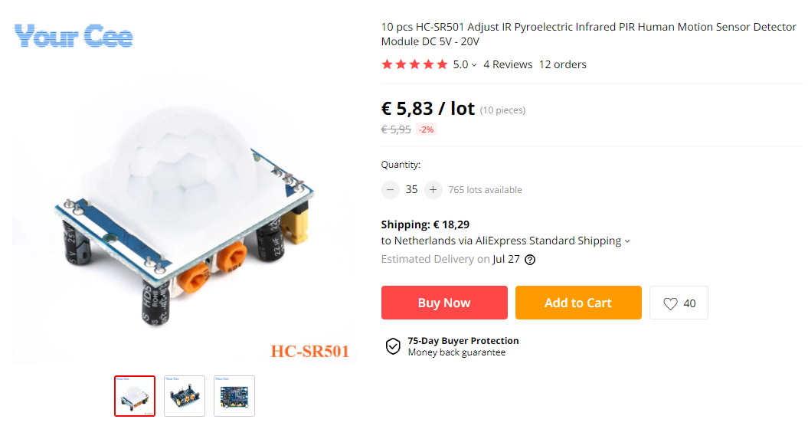 | HC-SR501 PIR sensor | https://www.aliexpress.com/item/1767693032.html | 10 | 6 | € 5.85 | € 11.53 | € 46.63
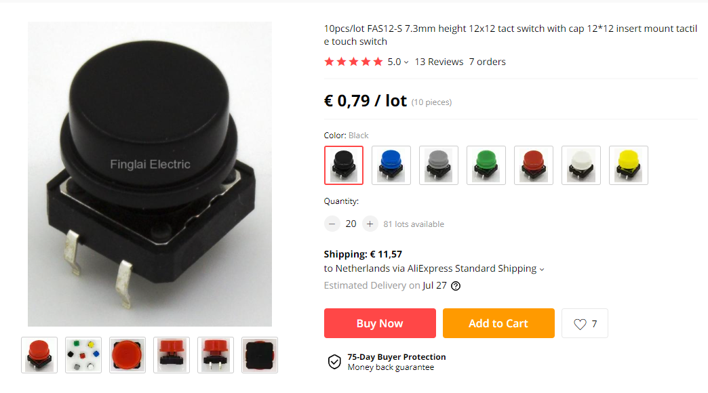 | Tact switch with cap (FAS12-S 7,3mm height 12 x 12mm) | https://www.aliexpress.com/item/32844633348.html | 10 | 6 | € 0.79 | € 15.97 | € 20.71
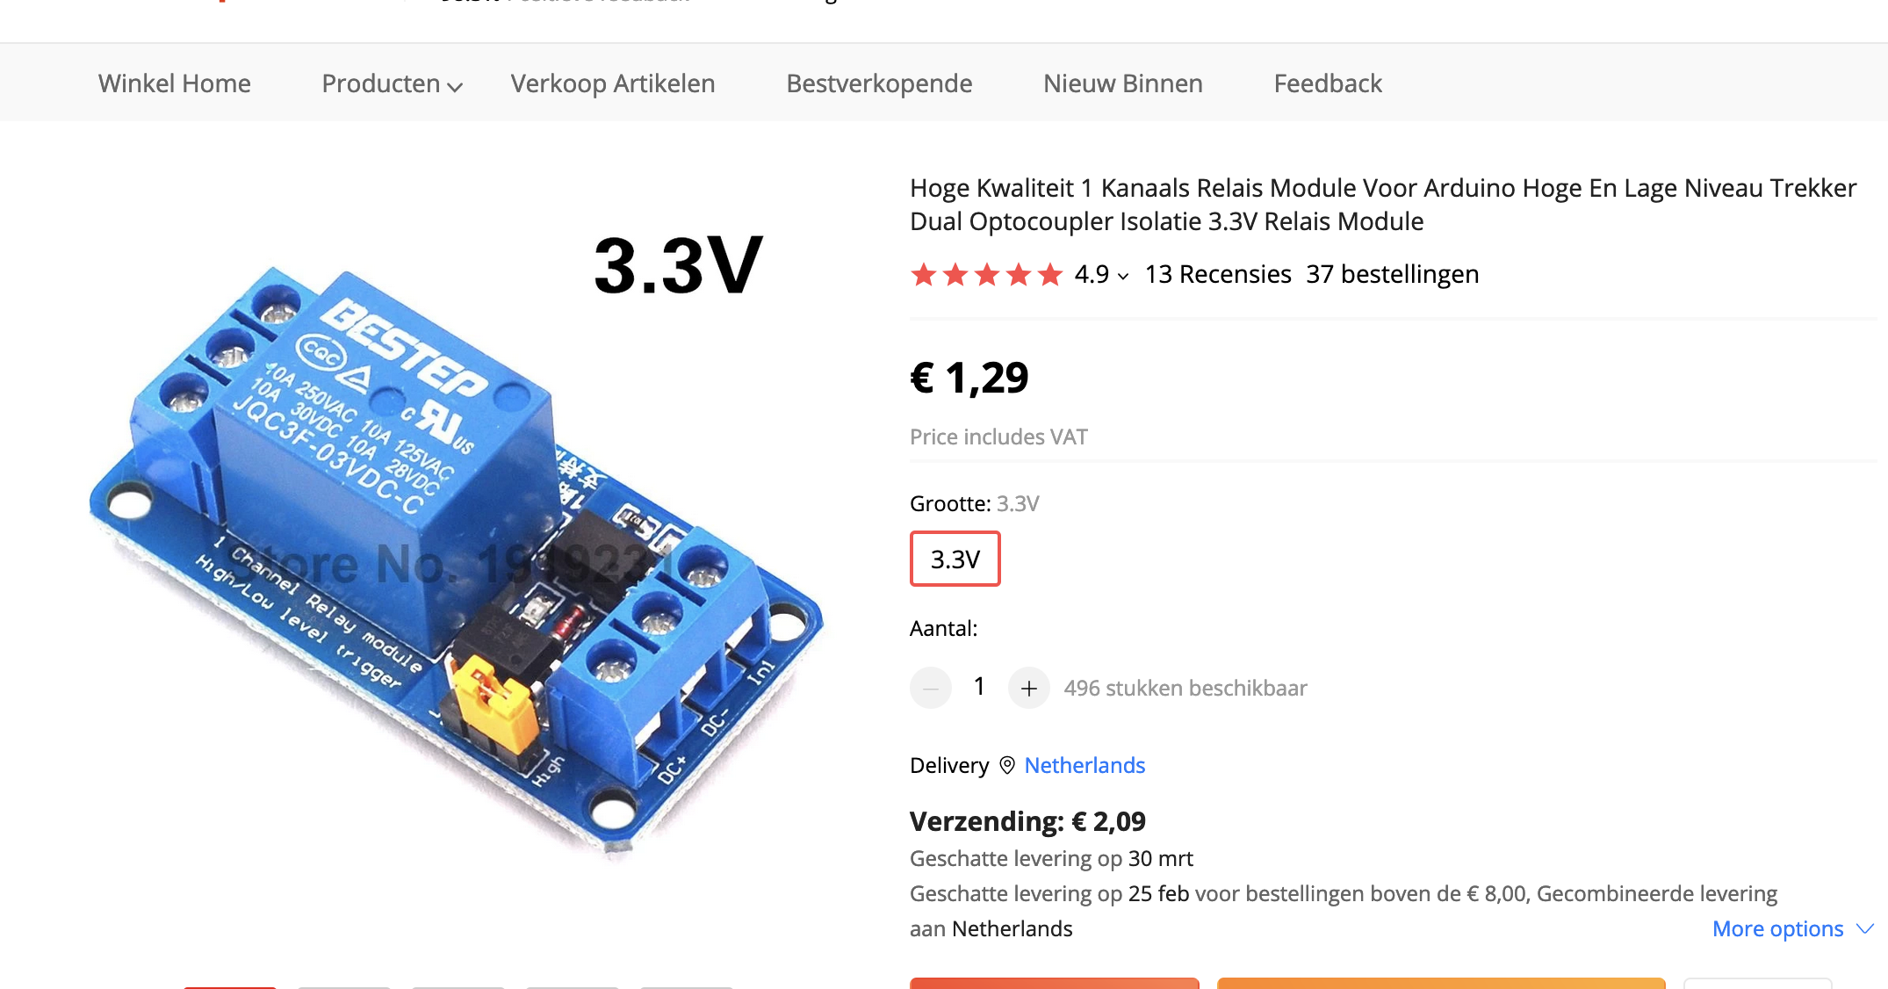 | Relais | https://nl.aliexpress.com/item/32899763894.html | 1 | 60 | € 1.30 | € 2.09 | € 80.09
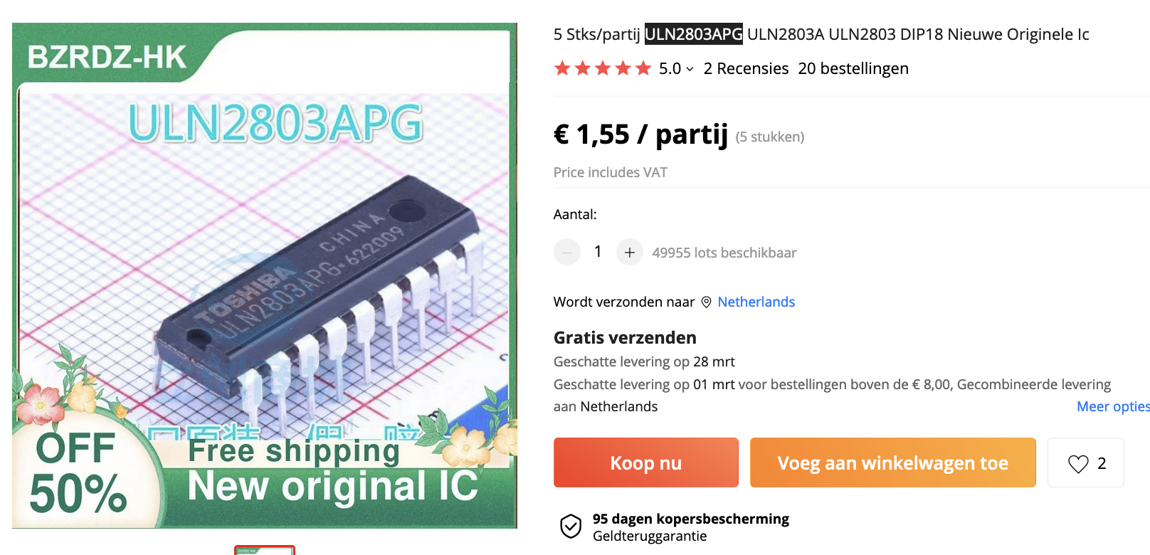 | Darlington Transistor Array. | https://nl.aliexpress.com/item/1005002626106664.html | 5 | 12 | € 1.55 | € 0.00 | € 18.60
 |  |  |  |  |  | Totaal: | € 18.60

